Sheet1
 | 技能Icon状态

1 | 未解锁 | 英雄未获得，则技能为未解锁状态

 |  |  | 程序自调蒙板

2 | 已解锁 | 英雄已获得

3 | 死亡 | 该技能所属英雄死亡

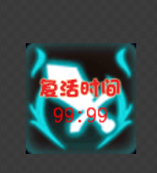

 |  |  | 程序自调蒙板

4 | 持续 | 该技能释放，并有持续时间


5 | 冷却 | 该技能已经释放完毕，读取冷却时间
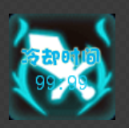

 |  |  | 程序自调蒙板

6 | 禁用 | 在获得相同效果的技能时，该技能禁用

 |  |  | 程序自调蒙板

